Задание 1
 | Задание 1.1

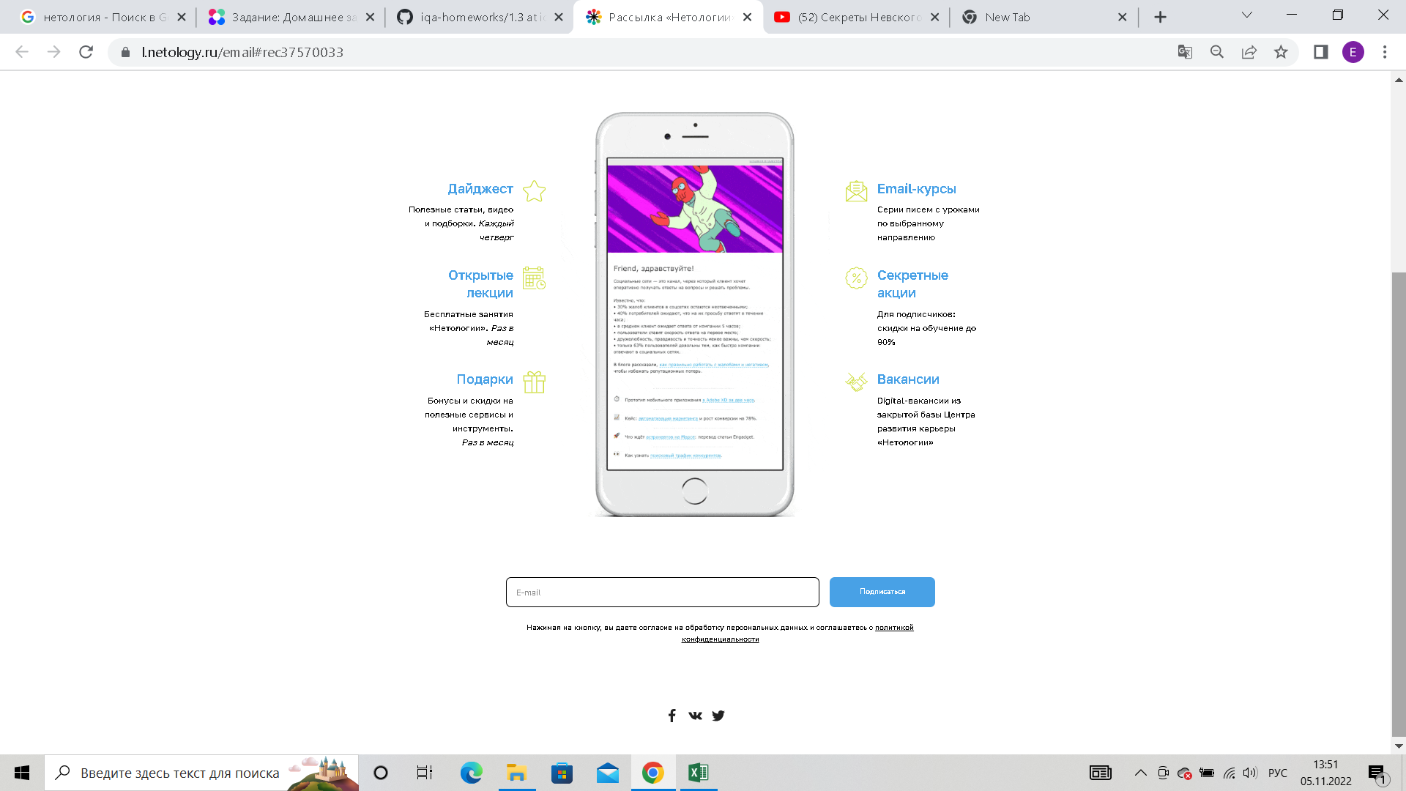
 |  |  | Методы тест дизайна | Пояснение
 |  |  | Метод чёрного ящика | 1. Эквивалентные значения
 |  |  |  | 1.1 Написать почту кирилицей или комбинацию букв из кирилицы и латиницы
 |  |  |  | 1.2 Написать почту без знака @
 |  |  |  | 1.3 Написать почту с несуществующим доменом или почтой
 |  |  |  | 1.4 Написать почту которая уже зарегистрована
 |  |  |  | 1.5 Использовать пробел при написании почты
 |  |  |  | 1.6 Оставить поле пустым
 |  |  |  | 2. Граничные значения
 |  |  |  | 2.2 Максимальное кол-во символов
 |  |  |  | 2.3 Минимальное кол-во символов
 |  |  | Метод белого ящика | Так как форма настоящая ломать и проверять её изнутри нельзя
 |  |  | Метод на основе опыта | Если бы у меня был опыт в тестировании подобного сервиса, я бы заранее знал на что мне в первую очередь надо обратить внимание при тестировании подобного сервиса

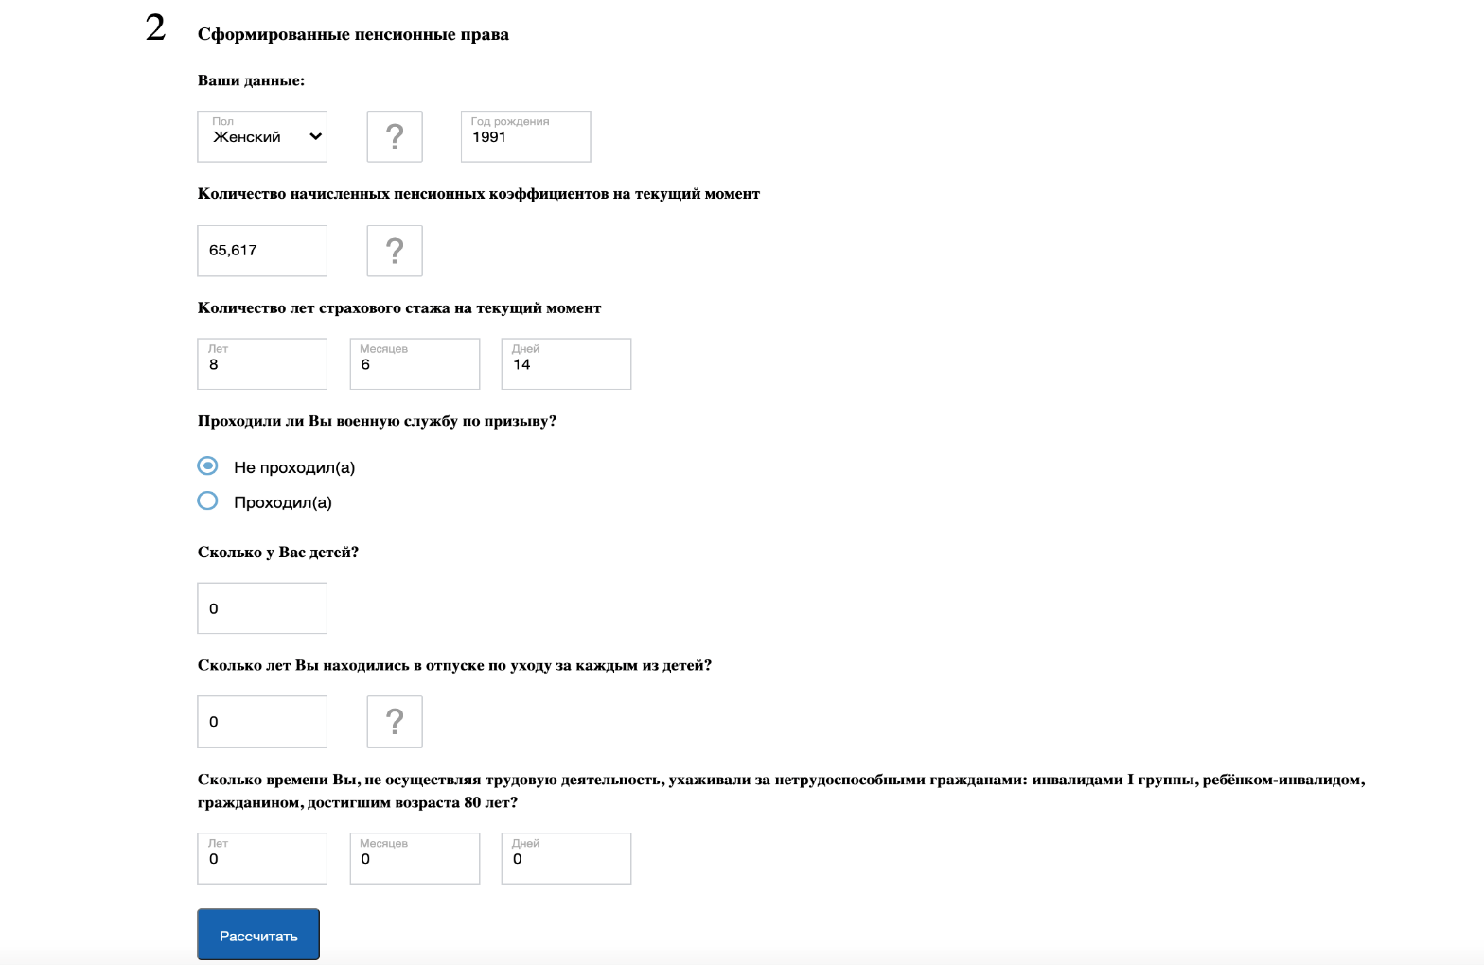
 |  | Задание 1.2
 |  |  | Методы тест дизайна | Пояснение
 |  |  | Метод чёрного ящика | 1. Эквивалентные значения
 |  |  |  | 1.1 в графе год рождения подставить 2023 год или потавить 0000 или 1703
 |  |  |  | 1.2 (применимо ко всем графом) Попробывать подставить буквы
 |  |  |  | 1.3 (применимо ко всем графом) Подставить спецсимволы
 |  |  |  | 1.4 (применимо ко всем графом) Использовать пробел
 |  |  |  | 1.5 (в графах кол-во детей, кол-во лет стажа, дети, отпуск по уходу за детьми, уход за больным родствеником) пробывать подставить не целое число
 |  |  |  | 1.6 (применимо ко всем графом) Оставить поле пустым
 |  |  |  | 2. Граничные значения
 |  |  |  | 2.2 В графе год рождения пробывать подставить 5 цифр
 |  |  |  | 2.3 В графе год рожжения пробывать подставить 1 цифру
 |  |  | Метод белого ящика | Это просто скриншот или картинка поэтому посмотреть сервис изнутри нельзя
 |  |  | Метод на основе опыта | Если бы у меня был опыт в тестировании подобного сервиса, я бы заранее знал на что мне в первую очередь надо обратить внимание при тестировании подобного сервиса

 | Задание 1.3
 |  |  | Методы тест дизайна | Пояснение
Представим, что вы уже несколько лет тестируете приложение Bookmate для iOS, теперь вам пришла задача, в которой написано, что разработчики бэкенда переделали систему хранения данных о зарегистрированных пользователях. Им важно знать, что ничего не сломалось на фронтенде приложения. Что и по каким методикам вы будете проверять при условии, что у нас сжатые сроки на тестирование? |  |  | Метод чёрного ящика | 1. Эквивалентные значения
 |  |  |  | 1.1 Проверить все графы где надо вводить буквенные или численные значения ( Имя, фамилия, дату рождения, логин пароль)
 |  |  |  | 1.2 в графах с буквенными значениями пробывать подставить цифры, в цифровых значениях буквенные
 |  |  |  | 1.3 (применимо ко всем графом) Подставить спецсимволы
 |  |  |  | 1.4 (применимо ко всем графом) Использовать пробел
 |  |  |  | 1.5 оставить поле пустым
 |  |  |  | 2. Граничные значения
 |  |  |  | 2.2 (применимо ко всем графом)Максимальное кол-во символов
 |  |  |  | 2.3 (применимо ко всем графом) Минимальное кол-во символов
 |  |  | Метод белого ящика | Так как нас попросили протетировать только фронтэнд, в код мы не лезем
 |  |  | Метод предположения об ошибках | Если бы у меня был опыт в тестировании подобного сервиса, я бы заранее знал на что мне в первую очередь надо обратить внимание при тестировании подобного сервиса
 |  |  | Метод предположения об ошибках | Так как мы тестируем приложение "несколько лет" мы смотрим истрию приложения в прошлом, наиболее вероятные дифекты, проверяем данные тз.
 |  |  | Метод исследовательского тестирования | Так как сроки "сжатые" будем тестировать прямо в процессе изучения программы

